상품제안서
송월 스트라이프34 핸드타월 55g 1P(34x34cm) | 상품코드: S45417

 |  |  |  |  |  |  | 02-713-8555 | www.synergygift.co.kr
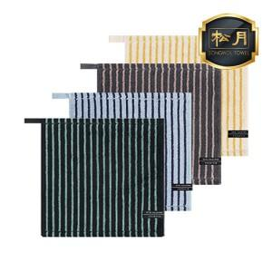

【상세/제작정보】 | <span style="font-size: 14pt;">※ 자수인쇄 특성상 인쇄 난이도에 따라서 인쇄비 편차 발생 됩니다.</span>

【인쇄/포장옵션】 | 실크, 자수 / 포장지포장

【공급단가】 | 수량 | 100~ | 500~ | 1,000~ | 3,000~ | 5,000~
*VAT별도 | 단가 | 2,880원 | 2,730원 | 2,590원 | 2,530원 | 2,480원

【상품 URL】 | https://www.synergygift.co.kr:443/src/goods_detail.php?gdno=45417

